Synthèse
FICHE PROJET

INTITULE DU PROJET |  | Effectif : |  | SUPPORT | Coller une image donnant un repère visuel du projet
Pendu Thématique

ENJEU | Question de société , …
Aider les élèves d'école primaire à progresser en vocabulaire tout en leur proposant une activité récréative.

PROBLEMATIQUE | Problème à résoudre
Comment créer un jeu de pendu thématique en javascript?

PROFESSEUR REFERENT : |  | PATIN MICHEL

EQUIPE PEDAGOGIQUE associée :

 |  |  |  |  | Compétences C1 à C4 Evaluables | Plus de 70% de Capacités prises en compte
ELEVES du groupe de projet : |  | Nom | Prénom
 | Elève A : | Nom1 | Prénom1 |  | OUI | OUI
 | Elève B : | Nom2 | Prénom2 |  | OUI | OUI | Pluridisciplinarité :
 | Elève C : | Nom3 | Prénom3 |  | OUI | OUI | Intervention de professeur(s) autre discipline

 |  |  |  |  |  |  | NON

Fonctionnalités
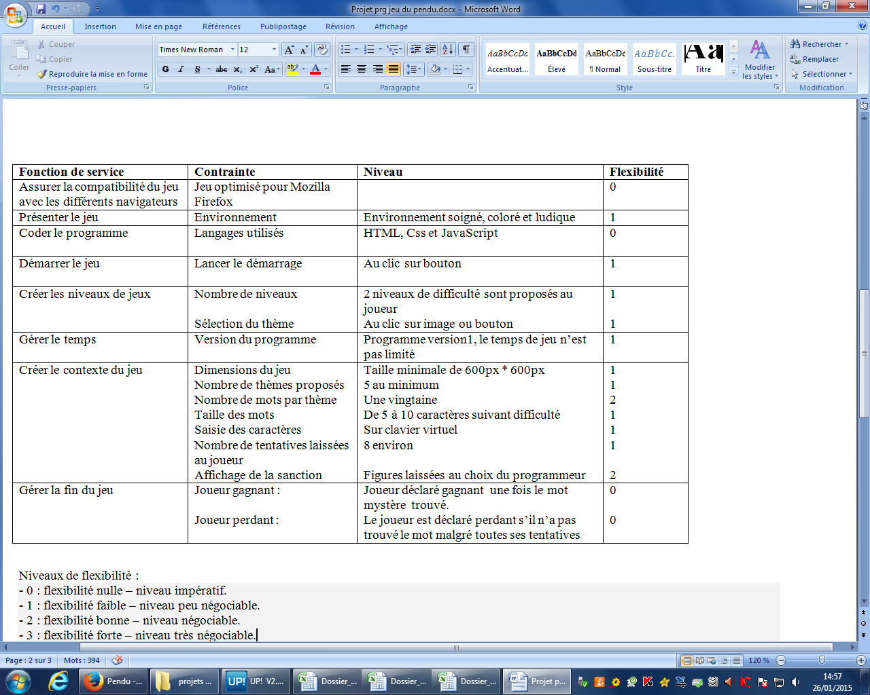
CAHIER DES CHARGES

Tableau des fonctionnalités attendues

Déclinaison projet
DECLINAISON DU PROJET EN TÂCHES
2. Répartir ensuite les tâches entre les élèves du groupe (A, B, C, ...)
DOUBLE-CLIQUER dans une case pour AFFECTER LA TACHE
1. Pour chaque étape de la démarche de projet, décliner les tâches à réaliser.
3. Le cas échéant, indiquez ici les tâches pour lesquelles un professeur d'une autre discipline (Philosophie, Art,H/G, ...) apporte plus spécifiquement sa contribution à l'encadrement du projet.

 |  | Elève A: | Elève B: | Elève C:
 |  | Nom1 | Nom2 | Nom3
ETAPES / TACHES |  |  |  |  | Contribution de professeurs d'autres disciplines
SPECIFICATION / PLANIFICATION |  |  |  |  |  | discipline(s)
1 | Esquisse sur papier de la présentation du jeu | x | x | x
2 | Réalisation de la page HTML de présentation | x | x | x
3 | Elaboration de la feuille de style Css | x | x | x
4 | Construction du clavier virtuel | x
5 | Création de l'environnement graphique |  | x
6 | Selection du niveau de jeu et du thème |  |  | x
7 | Elaboration des listes de mots par thème |  | x
8 | Tirage d'un mot aléatoire parmi la liste | x
9 | Test de la présence du caractère saisi au sein du mot |  | x
10 | Gestion du placement du caractère |  |  | x
11 | Gestion de l'évolution de la figure sanction |  | x
12 | Gestion de la fin du jeu | x
13 | Finalisation de la feuille Css | x | x | x
14 | Rédaction du rapport de présentation | x | x | x
15

ELEVE A
VALIDATION DES TÂCHES
Nom de l'élève : |  | Nom1
Prénom : |  | Prénom1
 |  |  | Esquisse sur papier de la présentation du jeu | Réalisation de la page HTML de présentation | Elaboration de la feuille de style Css | Construction du clavier virtuel | * | * | * | Tirage d'un mot aléatoire parmi la liste | * | * | * | Gestion de la fin du jeu | Rédaction du rapport de présentation
C1 | Décrire et expliquer une situation, un système ou un programme |  |  |  |  |  |  |  |  |  |  |  |  |  |  |  |  | oui
 | C1.1 Justifier dans une situation donnée, un codage numérique ou l'usage d'un format approprié, qu'un programme réalise l'action attendue… |  |  |  |  |  |  |  |  |  |  |  |  |  | x |  | Evaluable
 | C1.2 Détailler le déroulement d'une communication numérique, le rôle des constituants d'un système numérique, le rôle des éléments constitutifs d'une page web, ce qu'effectue tout ou partie d'un programme ou de l'algorithme associé, l'enchaînement des événements qui réalisent la fonction attendue par un programme… |  |  | x | x |  |  |  |  |  |  |  |  | x |  |  | Evaluable
C2 | Concevoir et réaliser une solution informatique en réponse à un problème |  |  |  |  |  |  |  |  |  |  |  |  |  |  |  |  | oui
 | C2.1 Analyser un besoin dans un système d'information, le fonctionnement d'un algorithme … |  |  |  |  | x |  |  |  | x |  |  |  | x |  |  | Evaluable
 | C2.2 Structurer une formule logique, des données, une arborescence, une page web, une approche fonctionnelle en réponse à un besoin… |  |  |  |  | x |  |  |  | x |  |  |  | x |  |  | Evaluable
 | C2.3 Développer une interface logicielle ou une interface homme-machine, un algorithme, un programme, un document ou fichier numérique… |  |  | x | x | x |  |  |  | x |  |  |  | x |  |  | Evaluable
C3 | Collaborer efficacement au sein d’une équipe dans le cadre d’un projet |  |  |  |  |  |  |  |  |  |  |  |  |  |  |  |  | oui
 | C3.1 Agir au sein d'une équipe dans des rôles bien définis, en interaction avec le professeur. |  | x | x | x |  |  |  |  |  |  |  |  |  | x |  | Evaluable
 | C3.2 Rechercher et partager une information, une documentation, une explication. |  |  |  |  |  |  |  |  |  |  |  |  |  |  |  | Non-Evalauble
 | C3.3 Maîtriser l'utilisation d'outils numériques collaboratifs du type ENT, système de gestion de contenu (CMS), groupe de travail, forums… |  |  |  |  |  |  |  |  |  |  |  |  |  |  |  | Non-Evalauble
C4 | Communiquer à l'écrit et à l'oral |  |  |  |  |  |  |  |  |  |  |  |  |  |  |  |  | oui
 | C4.1 Documenter un projet numérique pour en permettre la communication en cours de réalisation et à l'achèvement, tout en précisant le déroulement et la finalité du projet. |  |  |  |  |  |  |  |  |  |  |  |  |  | x |  | Evaluable
 | C4.2 Présenter le cahier des charges relatif à un projet ou un mini-projet, la répartition des tâches au sein de l'équipe, les phases successives mises en œuvre, le déroulement de l'ensemble des opérations… |  |  |  |  |  |  |  |  |  |  |  |  |  | x |  | Evaluable
 | C4.3 Argumenter les choix relatifs à une solution (choix d'un format, d'un algorithme, d'une interface…). |  |  |  |  |  |  |  |  |  |  |  |  |  | x |  | Evaluable
C5 | Faire un usage responsable des sciences du numérique en ayant conscience des problèmes sociétaux induits
 | C5.1 Avoir conscience de l'impact du numérique dans la société notamment de la persistance de l'information numérique, de la non-rivalité des biens immatériels, du caractère supranational des réseaux, de l'importance des licences et du droit. |  |  |  | x |  |  |  |  |  |  |  |  |  |  |  | Evaluable
 | C5.2 Mesurer les limites et les conséquences de la persistance de l'information numérique, des lois régissant les échanges numériques, du caractère suprana­tional des réseaux. |  |  |  |  |  |  |  |  |  |  |  |  |  |  |  | Non-Evalauble

 |  |  | Les Compétences de C1 à C4 sont évaluables: |  |  |  |  |  |  |  |  |  |  |  |  | OUI

 |  |  | Plus de 70% des capacités sont prises en compte |  |  |  |  |  |  |  |  |  |  |  |  | OUI

ELEVE B
VALIDATION DES TÂCHES
Nom de l'élève : |  | Nom2
Prénom : |  | Prénom2
 |  |  | Esquisse sur papier de la présentation du jeu | Réalisation de la page HTML de présentation | Elaboration de la feuille de style Css | * | Création de l'environnement graphique | * | Elaboration des listes de mots par thème | * | Test de la présence du caractère saisi au sein du mot | * | Gestion de l'évolution de la figure sanction | * | Rédaction du rapport de présentation
C1 | Décrire et expliquer une situation, un système ou un programme |  |  |  |  |  |  |  |  |  |  |  |  |  |  |  |  | oui
 | C1.1 Justifier dans une situation donnée, un codage numérique ou l'usage d'un format approprié, qu'un programme réalise l'action attendue… |  |  |  |  |  |  |  |  |  |  |  |  |  | x |  | Evaluable
 | C1.2 Détailler le déroulement d'une communication numérique, le rôle des constituants d'un système numérique, le rôle des éléments constitutifs d'une page web, ce qu'effectue tout ou partie d'un programme ou de l'algorithme associé, l'enchaînement des événements qui réalisent la fonction attendue par un programme… |  |  | x | x |  |  |  |  |  |  |  | x |  |  |  | Evaluable
C2 | Concevoir et réaliser une solution informatique en réponse à un problème |  |  |  |  |  |  |  |  |  |  |  |  |  |  |  |  | oui
 | C2.1 Analyser un besoin dans un système d'information, le fonctionnement d'un algorithme … |  |  |  |  |  |  |  | x |  | x |  | x |  |  |  | Evaluable
 | C2.2 Structurer une formule logique, des données, une arborescence, une page web, une approche fonctionnelle en réponse à un besoin… |  |  |  |  |  |  |  | x |  | x |  | x |  |  |  | Evaluable
 | C2.3 Développer une interface logicielle ou une interface homme-machine, un algorithme, un programme, un document ou fichier numérique… |  |  | x | x |  |  |  | x |  | x |  | x |  | x |  | Evaluable
C3 | Collaborer efficacement au sein d’une équipe dans le cadre d’un projet |  |  |  |  |  |  |  |  |  |  |  |  |  |  |  |  | oui
 | C3.1 Agir au sein d'une équipe dans des rôles bien définis, en interaction avec le professeur. |  | x | x | x |  |  |  |  |  |  |  |  |  | x |  | Evaluable
 | C3.2 Rechercher et partager une information, une documentation, une explication. |  |  |  |  |  |  |  |  |  |  |  |  |  |  |  | Non-Evalauble
 | C3.3 Maîtriser l'utilisation d'outils numériques collaboratifs du type ENT, système de gestion de contenu (CMS), groupe de travail, forums… |  |  |  |  |  |  |  |  |  |  |  |  |  |  |  | Non-Evalauble
C4 | Communiquer à l'écrit et à l'oral |  |  |  |  |  |  |  |  |  |  |  |  |  |  |  |  | oui
 | C4.1 Documenter un projet numérique pour en permettre la communication en cours de réalisation et à l'achèvement, tout en précisant le déroulement et la finalité du projet. |  |  |  |  |  |  |  |  |  |  |  |  |  | x |  | Evaluable
 | C4.2 Présenter le cahier des charges relatif à un projet ou un mini-projet, la répartition des tâches au sein de l'équipe, les phases successives mises en œuvre, le déroulement de l'ensemble des opérations… |  |  |  |  |  |  |  |  |  |  |  |  |  | x |  | Evaluable
 | C4.3 Argumenter les choix relatifs à une solution (choix d'un format, d'un algorithme, d'une interface…). |  |  |  |  |  |  |  |  |  |  |  |  |  | x |  | Evaluable
C5 | Faire un usage responsable des sciences du numé-rique en ayant conscience des problèmes sociétaux induits
 | C5.1 Avoir conscience de l'impact du numérique dans la société notamment de la persistance de l'information numérique, de la non-rivalité des biens immatériels, du caractère supranational des réseaux, de l'importance des licences et du droit. |  |  |  | x |  | x |  |  |  |  |  |  |  |  |  | Evaluable
 | C5.2 Mesurer les limites et les conséquences de la persistance de l'information numérique, des lois régissant les échanges numériques, du caractère suprana­tional des réseaux. |  |  |  |  |  |  |  |  |  |  |  |  |  |  |  | Non-Evalauble

 |  |  | Les Compétences de C1 à C4 sont évaluables: |  |  |  |  |  |  |  |  |  |  |  |  | OUI

 |  |  | Plus de 70% des capacités sont prises en compte |  |  |  |  |  |  |  |  |  |  |  |  | OUI

ELEVE C
VALIDATION DES TÂCHES
Nom de l'élève : |  | Nom3
Prénom : |  | Prénom3
 |  |  | Esquisse sur papier de la présentation du jeu | Réalisation de la page HTML de présentation | Elaboration de la feuille de style Css | * | * | Selection du niveau de jeu et du thème | * | * | * | Gestion du placement du caractère | * | * |  | Rédaction du rapport de présentation
C1 | Décrire et expliquer une situation, un système ou un programme |  |  |  |  |  |  |  |  |  |  |  |  |  |  |  |  |  | oui
 | C1.1 Justifier dans une situation donnée, un codage numérique ou l'usage d'un format approprié, qu'un programme réalise l'action attendue… |  |  |  |  |  |  |  |  |  |  |  |  |  |  | x |  | Evaluable
 | C1.2 Détailler le déroulement d'une communication numérique, le rôle des constituants d'un système numérique, le rôle des éléments constitutifs d'une page web, ce qu'effectue tout ou partie d'un programme ou de l'algorithme associé, l'enchaînement des événements qui réalisent la fonction attendue par un programme… |  |  | x | x |  |  |  |  |  |  |  |  |  | x |  |  | Evaluable
C2 | Concevoir et réaliser une solution informatique en réponse à un problème |  |  |  |  |  |  |  |  |  |  |  |  |  |  |  |  |  | oui
 | C2.1 Analyser un besoin dans un système d'information, le fonctionnement d'un algorithme … |  |  |  |  |  |  | x | x |  |  | x |  |  |  |  |  | Evaluable
 | C2.2 Structurer une formule logique, des données, une arborescence, une page web, une approche fonctionnelle en réponse à un besoin… |  |  |  |  |  |  | x | x |  |  | x |  |  |  |  |  | Evaluable
 | C2.3 Développer une interface logicielle ou une interface homme-machine, un algorithme, un programme, un document ou fichier numérique… |  |  | x | x |  |  | x | x |  |  | x |  |  | x |  |  | Evaluable
C3 | Collaborer efficacement au sein d’une équipe dans le cadre d’un projet |  |  |  |  |  |  |  |  |  |  |  |  |  |  |  |  |  | oui
 | C3.1 Agir au sein d'une équipe dans des rôles bien définis, en interaction avec le professeur. |  | x | x | x |  |  |  |  |  |  |  |  |  | x |  |  | Evaluable
 | C3.2 Rechercher et partager une information, une documentation, une explication. |  |  |  |  |  |  |  |  |  |  |  |  |  |  |  |  | Non-Evalauble
 | C3.3 Maîtriser l'utilisation d'outils numériques collaboratifs du type ENT, système de gestion de contenu (CMS), groupe de travail, forums… |  |  |  |  |  |  |  |  |  |  |  |  |  |  |  |  | Non-Evalauble
C4 | Communiquer à l'écrit et à l'oral |  |  |  |  |  |  |  |  |  |  |  |  |  |  |  |  |  | oui
 | C4.1 Documenter un projet numérique pour en permettre la communication en cours de réalisation et à l'achèvement, tout en précisant le déroulement et la finalité du projet. |  |  |  |  |  |  |  |  |  |  |  |  |  |  | x |  | Evaluable
 | C4.2 Présenter le cahier des charges relatif à un projet ou un mini-projet, la répartition des tâches au sein de l'équipe, les phases successives mises en œuvre, le déroulement de l'ensemble des opérations… |  |  |  |  |  |  |  |  |  |  |  |  |  |  | x |  | Evaluable
 | C4.3 Argumenter les choix relatifs à une solution (choix d'un format, d'un algorithme, d'une interface…). |  |  |  |  |  |  |  |  |  |  |  |  |  |  | x |  | Evaluable
C5 | Faire un usage responsable des sciences du numé-rique en ayant conscience des problèmes sociétaux induits
 | C5.1 Avoir conscience de l'impact du numérique dans la société notamment de la persistance de l'information numérique, de la non-rivalité des biens immatériels, du caractère supranational des réseaux, de l'importance des licences et du droit. |  |  |  |  |  |  |  |  |  |  |  |  |  |  |  |  | Non-Evalauble
 | C5.2 Mesurer les limites et les conséquences de la persistance de l'information numérique, des lois régissant les échanges numériques, du caractère suprana­tional des réseaux. |  |  |  |  |  |  |  |  |  |  |  |  |  |  |  |  | Non-Evalauble

 |  |  | Les Compétences de C1 à C4 sont évaluables: |  |  |  |  |  |  |  |  |  |  |  |  |  | OUI

 |  |  | Plus de 70% des capacités sont prises en compte |  |  |  |  |  |  |  |  |  |  |  |  |  | OUI

